График 1
График зависимости M от ε для разных положений утяжелителей
 | рис.1 |  | рис.2 |  | рис.3 |  | рис.4 |  | рис.5 |  | рис.6
3.975 | 0.060 | 2.528 | 0.060 | 1.896 | 0.060 | 1.329 | 0.060 | 1.063 | 0.060 | 0.880 | 0.060
7.205 | 0.108 | 5.154 | 0.108 | 3.875 | 0.109 | 2.910 | 0.109 | 2.077 | 0.109 | 1.608 | 0.109
10.716 | 0.155 | 7.205 | 0.157 | 5.895 | 0.157 | 4.135 | 0.158 | 3.217 | 0.158 | 2.412 | 0.158
15.631 | 0.201 | 10.196 | 0.204 | 7.339 | 0.205 | 5.601 | 0.206 | 4.050 | 0.207 | 3.135 | 0.207

График 2
График зависимости момента инерции от положения утяжелителей
 | 1
0.006 | 0.01
0.010 | 0.02
0.016 | 0.03
0.023 | 0.03
0.031 | 0.05
0.041 | 0.06

Печать 2
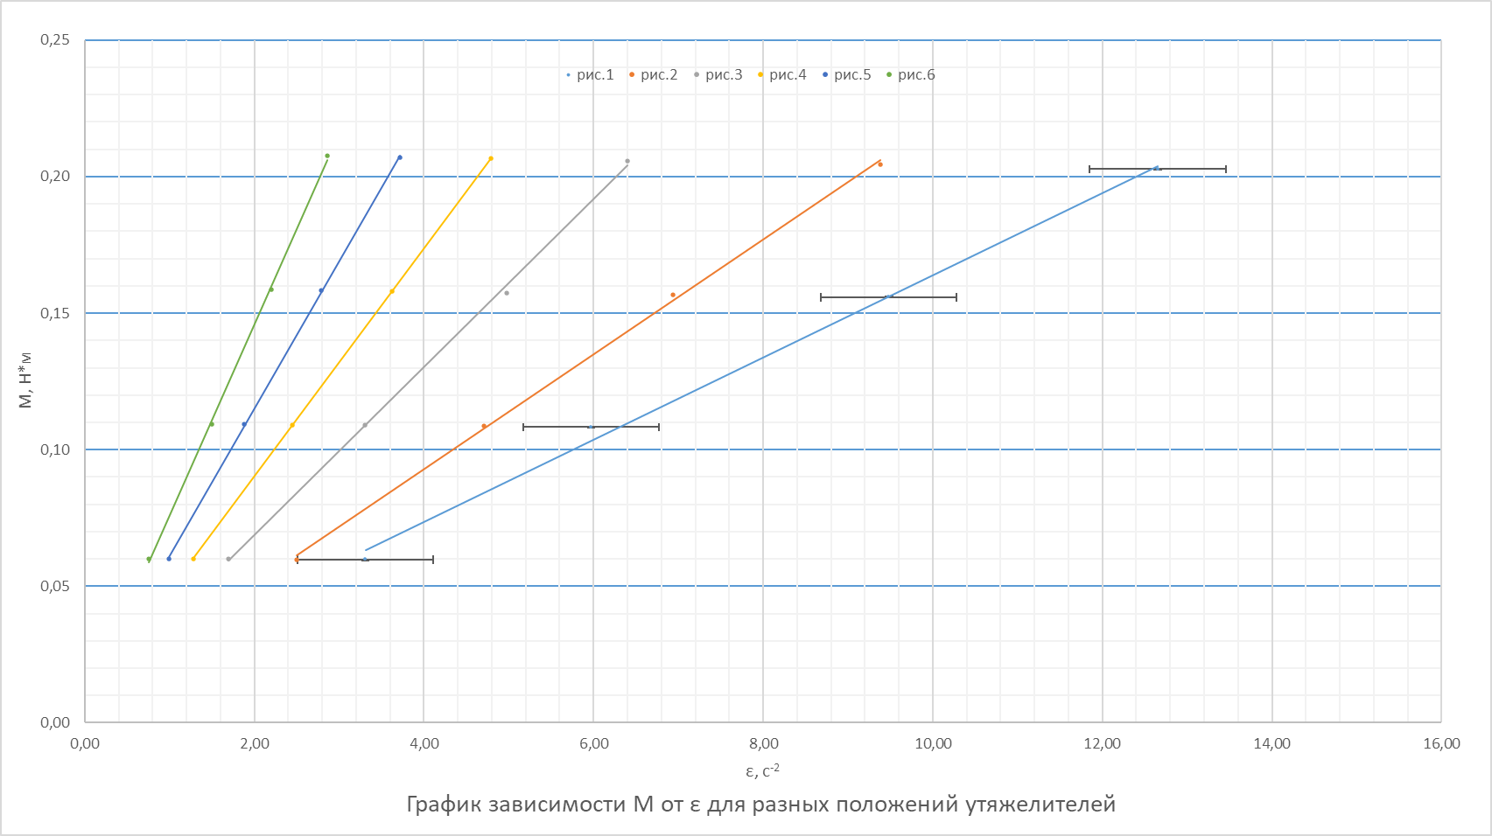

Печать 3
График зависимости момента инерции от положения утяжелителей
 | 1
0.006 | 0.01
0.010 | 0.02
0.016 | 0.03
0.023 | 0.03
0.031 | 0.05
0.041 | 0.06

